Sport- und Ausb.beitrag
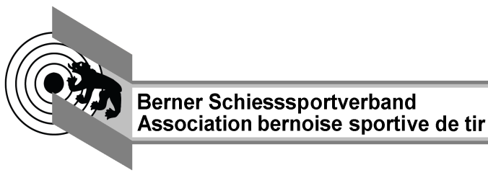
Abrechnungsformular Schiessanlässe Gewehr 10m + 50m
Anlass
Anlasskategorie |  | Vereinswettkampf

Kontaktperson |  | Name |  | Jahr | 2024
 |  | Adresse |  | Landesteil | MSSV
 |  | PLZ / Wohnort |  | Distanz | G10m
 |  | Telefon | Mehrrundenwettkampf |  | Ja

Verbandsabgaben
 |  |  | LT | BSSV | SSV
 | Teilnehmer total

Sport- und Ausbildungsbeitrag
Anzahl | Stichbezeichnung/Meisterschaft |  | Anzahl Schuss | Total Schüsse | Beitrag in Fr.
1 |  |  | 100 | 100 | 2.00

Total |  |  |  | 100 | 2.00

Total Abgaben in Fr. |  |  |  |  | 2.00

Version 1.0_2017

